INGRESO DE DATOS

Bupa Global Latinoamérica
BUPA ALPHA
 | 4

COTIZACIÓN DE SEGURO MÉDICO

1. SELECCIONE EL PAIS : |  | ARGENTINA

2. INGRESE LOS DATOS DEL PROPUESTO ASEGURADO :

 |  | Nombre del Asegurado principal : | NOMBRE Y APELLIDO

 |  |  |  | Número de adultos en la póliza : | 1 | Número de hijos en la póliza : | 0

 |  |  |  | Edad del titular : | 23 | Edad de cónyuge : | 19

3. INGRESE EL NOMBRE DE LA AGENCIA ASESORA :

 |  | Nombre de la Agencia : | AGENCIA

COTIZAR
4. ESCOJA EL PRODUCTO PARA VISUALIZAR LA COTIZACION RESPECTIVA :

Bupa Alpha
Bupa Global Latinoamérica
BUPA ALPHA

Cotización de Seguro Médico - Bupa ALPHA |  | País: | ARGENTINA
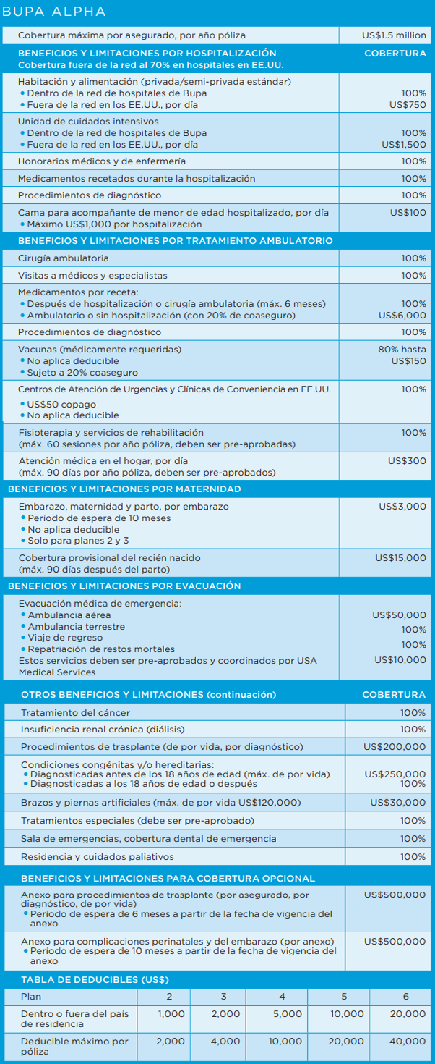
 |  | Nombre del asegurado : | NOMBRE Y APELLIDO

 |  | Broker / Agente : | AGENCIA

 |  |  |  | Número de adultos en la póliza: | 1 |  | Edad de Titular : | 23

 |  |  |  | Número hijos (menos 24 de años): | 0 |  | Edad de Cónyuge: | 19

 |  |  |  | Fecha de cotización: | 2021-11-04 16:53:32

 |  |  |  | TRUE |  | COMPLICACIONES DE MATERNIDAD

 |  |  |  | TRUE |  | TRASPLANTE DE ORGANOS

 | Deducibles |  |  | PLAN 2 | PLAN 3 | PLAN 4 | PLAN 5 | PLAN 6
 | Dentro o fuera del pais de residencia |  |  | $1,000.00 | $2,000.00 | $5,000.00 | $10,000.00 | $20,000.00

 | Tarifas Anuales
 | Prima de Titular : |  |  | $3,173.00 | $2,508.00 | $1,922.00 | $1,664.00 | $1,263.00
 | Prima de Cónyuge |  |  | $- | $- | $- | $- | $-
 | Primas Hijos : |  |  | $- | $- | $- | $- | $-
 | Prima Rider Complic. Maternidad |  |  | $225.00 | $225.00 | $225.00 | $225.00 | $225.00
 | Prima Rider Trasplante Organos |  |  | $300.00 | $300.00 | $300.00 | $300.00 | $300.00
 | TOTAL PRIMA NETA : |  |  | $3,698.00 | $3,033.00 | $2,447.00 | $2,189.00 | $1,788.00
 | Costo Administrativo Anual : |  |  | $75.00 | $75.00 | $75.00 | $75.00 | $75.00
 | GRAN TOTAL : |  |  | $3,773.00 | $3,108.00 | $2,522.00 | $2,264.00 | $1,863.00

 | Tarifas Semestrales
 | Prima de Titular : |  |  | $1,681.69 | $1,329.24 | $1,018.66 | $881.92 | $669.39
 | Prima de Cónyuge |  |  | $- | $- | $- | $- | $-
 | Primas Hijos : |  |  | $- | $- | $- | $- | $-
 | Prima Rider Complic. Maternidad |  |  | $119.25 | $119.25 | $119.25 | $119.25 | $119.25
 | Prima Rider Trasplante Organos |  |  | $159.00 | $159.00 | $159.00 | $159.00 | $159.00
 | TOTAL PRIMA NETA : |  |  | $1,959.94 | $1,607.49 | $1,296.91 | $1,160.17 | $947.64
 | Costo Administrativo Anual : |  |  | $75.00 | $75.00 | $75.00 | $75.00 | $75.00
 | GRAN TOTAL (1ra Cuota) : |  |  | $2,034.94 | $1,682.49 | $1,371.91 | $1,235.17 | $1,022.64
 | GRAN TOTAL (2da Cuota) : |  |  | $1,959.94 | $1,607.49 | $1,296.91 | $1,160.17 | $947.64
 | Tarifas en US $ - Válidas desde 01 Enero 2022
 | Este presupuesto solamente tiene carácter informativo y en ningún momento expresa compromiso legal para suministrarle cobertura de seguro. La emisión de una póliza de seguro Bupa está sujeta a todas las evaluaciones de riesgo por parte de Bupa y a la recepción de todos los pagos de prima requeridos.

